5. Facility Readiness Intro
TROUSSE À OUTILS DU PLAN 4 SUR LA PREP
OUTILS D'ÉVALUATION DE L'ÉTAT DE PRÉPARATION DES ÉTABLISSEMENTS
Les outils suivants peuvent être utilisés par les établissements pour déterminer s'ils sont prêts à mettre en œuvre la PrEP orale ainsi que pour identifier les domaines potentiels d'investissement/de concentration afin de mieux se préparer au déploiement de la PrEP orale dans les établissements. Ces outils peuvent être utilisés au début d'un programme oral de PrEP ou peuvent être utilisés comme évaluation intermédiaire pour identifier les domaines nécessitant un investissement supplémentaire et / ou une amélioration. Ces outils ont été adaptés à partir de plusieurs outils d'évaluation de l'état de préparation des installations existants en Afrique du Sud, au Kenya, au Zimbabwe et en Zambie* mais devront être adaptés et personnalisés au contexte opérationnel de chaque pays.

Trousse à outils du Plan 4 sur la PrEP Module 5 : Évaluation de l'état de préparation des établissements
Cette trousse à outils contient trois outils distincts pour évaluer la préparation des établissements pour le déploiement de la PrEP orale : l'un est basique, l'autre est plus complet et le troisième est spécifique à la fourniture de la PrEP aux femmes enceintes et allaitantes.

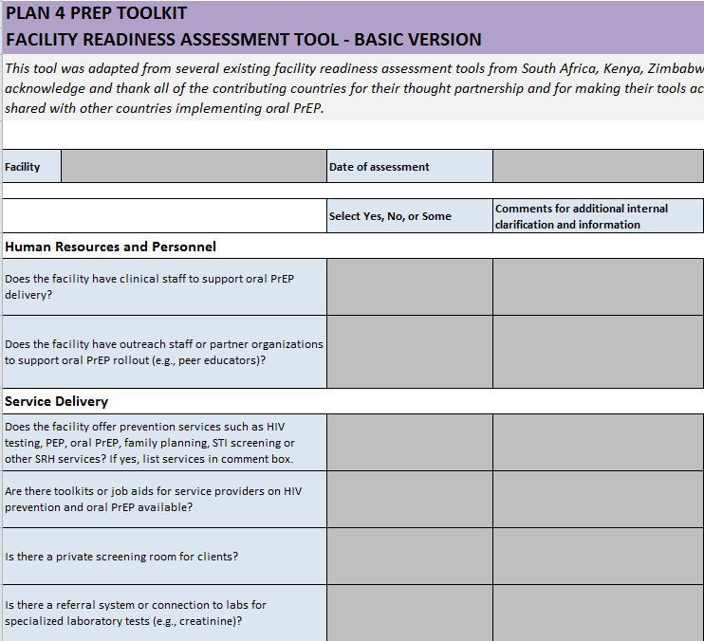
 | Onglet Évaluation de base
 | Une évaluation « simple » avec une courte liste de critères de base essentiels au déploiement de la PrEP orale

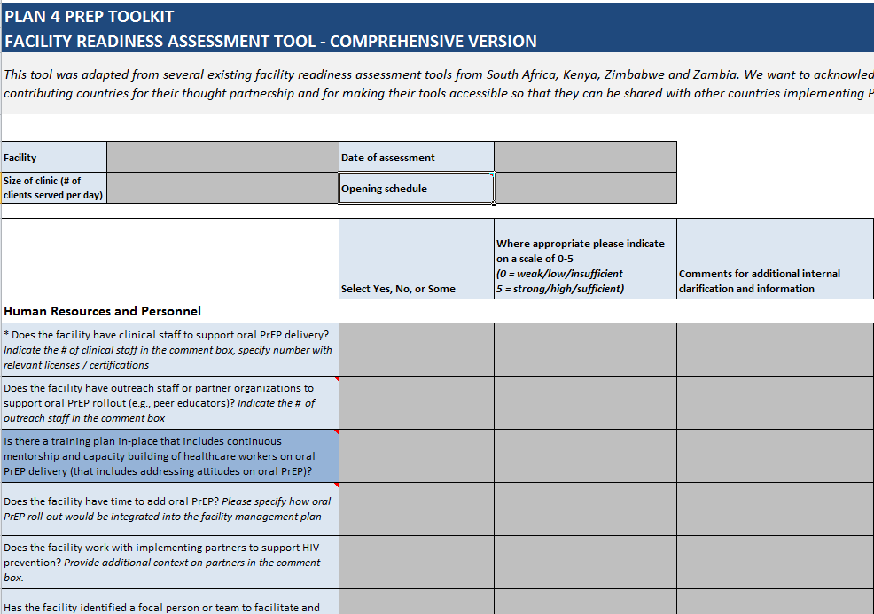

 | Onglet Évaluation complète
 | Une évaluation « complète » qui comprend une liste plus longue de critères pouvant être personnalisés en fonction des besoins et des préférences de chaque pays.

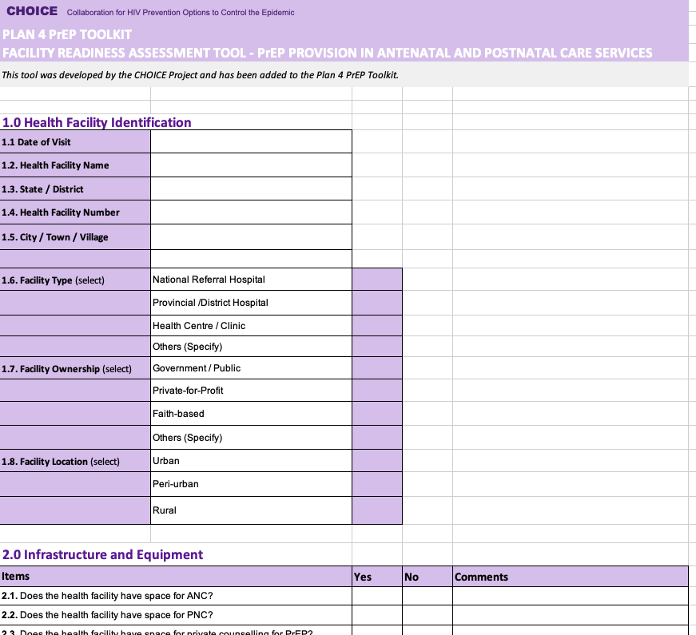

 | Onglet Évaluation pour les services ANC et PNC
 | Une évaluation de l'état de préparation des installations spécifique à la prestation de PrEP dans les services de soins prénatals et postnatals, développée par le projet CHOICE.

Les feuilles de travail contiennent un certain nombre de critères avec lesquels un établissement peut indiquer sa capacité actuelle et ses capacités à déployer la PrEP orale. Les deux premières feuilles de travail utilisent un système de notation simple pour chaque critère afin de mettre clairement en évidence les domaines potentiels d'investissement supplémentaire ou les domaines d'intérêt pour atteindre la préparation des établissement

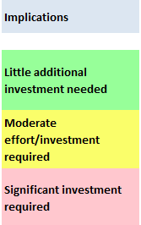
 | Système d'évaluation | Échelle de notation
 | Pour identifier clairement les domaines nécessitant un investissement ou une concentration supplémentaires afin d'atteindre l'état de préparation des installations, un système de notation simple est inclus dans les évaluations de base et complètes. - Si un critère est entièrement rempli dans votre établissement (comme indiqué par un « Oui » dans l'évaluation de base ou « 4 » ou « 5 » dans l'évaluation complète), ces critères seront surlignés en vert pour indiquer que peu d'investissements supplémentaires ce domaine pour préparer l'établissement à déployer la PrEP orale - Si un critère n'est pas entièrement rempli au sein de votre établissement (comme indiqué par « Certains » ou « Non » dans l'évaluation de base ou « 0-3 » dans l'évaluation complète), ces critères seront surlignés en jaune ou en rouge pour indiquer des investissements supplémentaires ou importants sont nécessaires dans ce domaine pour que l'établissement soit prêt à déployer la PrEP orale
 |  |  | Peu d'investissement supplémentaire nécessaire

 |  |  | Effort / investissement modéré requis

 |  |  | Investissement important requis

* Ces outils ont été adaptés à partir de plusieurs outils d'évaluation de l'état de préparation des installations existants en Afrique du Sud, au Kenya, au Zimbabwe et en Zambie. Nous souhaitons reconnaitre et remercier tous les pays contributeurs pour leur partenariat de réflexion et pour avoir rendu leurs outils accessibles afin qu'ils puissent être partagés avec d'autres pays mettant en œuvre la PrEP orale.

5B. Comprehensive Assessment
TROUSSE À OUTILS PLAN 4 SUR LA PREP
OUTILS D'ÉVALUATION DE L'ÉTAT DE PRÉPARATION DES ÉTABLISSEMENTS - VERSION COMPLÈTE
Cet outil a été adapté à partir de plusieurs outils d'évaluation de l'état de préparation des installations existants en Afrique du Sud, au Kenya, au Zimbabwe et en Zambie. Nous voulons reconnaître et remercier tous les pays contributeurs pour leur partenariat de réflexion et pour avoir rendu leurs outils accessibles afin qu'ils puissent être partagés avec d'autres pays mettant en œuvre la PrEP.

Établissement | Date d'évaluation
Taille de la clinique (nombre de clients servis par jour) | Horaires d'ouvertures

 | Sélectionnez Oui, Non ou Certains | Le cas échéant, veuillez indiquer sur une échelle de 0 à 5 (0 = faible/bas / insuffisant 5 = fort/élevé / suffisant) | Commentaires pour des clarifications et informations internes supplémentaires | Implications
Ressources humaines et personnel
* Does the facility have clinical staff to support oral PrEP delivery? Indicate the # of clinical staff in the comment box, specify number with relevant licenses / certifications |  |  |  | Peu d'investissement supplémentaire nécessaire
Does the facility have outreach staff or partner organizations to support oral PrEP rollout (e.g., peer educators)? Indicate the # of outreach staff in the comment box |  |  |  | Effort modéré / investissement requis
Is there a training plan in place that includes continuous mentorship and capacity building of healthcare workers on oral PrEP delivery (that includes addressing attitudes on oral PrEP)? |  |  |  | Investissement important requis
Clé
Probablement influencé / contrôlé au niveau de l'établissement
Implique probablement une certaine influence/contrôle à l'extérieur de l'établissement
* Indique les critères qui sont également inclus dans l'évaluation de base
Does the facility have time to add oral PrEP? Please specify how oral PrEP rollout would be integrated into the facility management plan
Does the facility work with implementing partners to support HIV prevention? Provide additional context on partners in the comment box.
Has the facility identified a focal person or team to facilitate and integrate oral PrEP within existing service delivery?
Service Delivery
* Does the facility offer prevention services such as HIV testing, PEP, oral PrEP, family planning, STI screening or other SRH services? If yes, list services in comment box.
* Are there toolkits or job aids for service providers on HIV prevention and oral PrEP available?
* Is there a private screening room for clients?
* Is there a referral system or connection to labs for specialized laboratory tests (e.g., creatinine)?
Has the facility developed a plan for oral PrEP delivery that integrates into existing service delivery?
Is the facility linked to programs or efforts that support adherence or adverse events monitoring? If yes, please in comment box.
Does the facility plan to charge for oral PrEP or related services? If so, add details of the plan for payment in the comment box.
Communications
* Are there any awareness building efforts on HIV prevention and/or specifically on oral PrEP for the population that visits the facility? If yes, please specify.
* Are IEC materials customized to target audiences available on HIV prevention and oral PrEP for clients?
Does the facility have a comprehensive strategy or plan to guide communications about oral PrEP?
Has the facility developed a plan for outreach to potential oral PrEP users in the community?
Has the community been sensitized on the integration of oral PrEP within existing services?
Does the facility have a client flow for clients initiated or tested during outreach and linked to clinic?
Have HIV Prevention or PrEP champions been identified and engaged at facility level?
Commodity Management
* Does the facility have experience storing and distributing ARVs or oral PrEP?
* Does the facility have standard operating procedures (SOPs) or logistics management and information systems (LMIS) in place to support ordering and reporting (i.e., stock management) on ARVs?
Has the facility staff received oral PrEP-specific training (e.g., on quantification) to avoid stockouts and expiration?
Does the facility have space to store oral PrEP?
Does the facility's stock room have temperature control?
Does the facility have extra stocks of drugs on-site to prevent oral PrEP shortages?
Monitoring and Evaluation
* Is the facility reporting into a national reporting structure on oral PrEP?
Does the facility have a unique client identification system? Please describe how you manage client confidentiality in the comment box
Does the facility have an electronic patient monitoring system?
Financing and Regulations
Please specify sources of funding for the facility's oral PrEP program and the duration of those funds in the comment box
Does the facility have a copy of the national updated Integrated ART, HIV prevention, or PrEP-specific guidelines?
Does the facility have sufficient resources to support rollout of oral PrEP (e.g. from existing in district budgets, ongoing implementing partner projects, on-going private sector activities)? Indicate the level of resource sufficiency and type of funding support in the comment box
Does the facility have plans for continued funding of oral PrEP delivery? If yes, please specify in the comment box
Youth Friendliness (Applicable to youth-serving facilities)
Does the facility have a policy or guidelines on youth-friendly provision of services?
Does the facility have staff with necessary competencies and training to provide equitable, non-judgmental services to young people?
Does the facility have a process for integrating the voice of young people within designing and planning efforts?
Has the facility identified a focal person for youth-friendly services?
Is there space to provide services to young people?
Does the facility have a process for identifying and reviewing outreach hot spots to reach young people?

5C. ANC and PNC Assessment
CHOICE Collaboration pour les options de prévention du VIH pour contrôler l'épidémie

TROUSSE À OUTILS PLAN 4 SUR LA PREP
OUTILS D'ÉVALUATION DE L'ÉTAT DE PRÉPARATION DES ÉTABLISSEMENTS - PRESTATION DE PrEP DANS LES SERVICES DE SOINS PRÉNATALS ET POSTNATALS
Cet outil a été développé par le projet CHOICE et a été ajouté à la trousse à outils Plan 4 PrEP.

1.0 Identification des établissements de santé
1.1 Date de la visite
1.2. Nom de l'établissement de santé
1.3. État / District
1.4. Numéro de l'établissement de santé
1.5.Ville / Village

1.6. Type d'établissement (sélectionner) | Hôpital national de référence
 | Hôpital provincial/de district
 | Centre de santé / Clinique
 | Autres (précisez)
1.7. Propriété de l'établissement (sélectionner) | Gouvernement / Public
 | Privé à but lucratif
 | Basé sur la foi
 | Autres (précisez)
1.8. Emplacement de l'établissement (sélectionner) | Urbain
 | Périurbain
 | Rural

2.0 Infrastructures et équipements
Articles |  | Oui | Non | Commentaires
2.1. L'établissement de santé dispose-t-il d'un espace pour les soins prénatals ?
2.2. L'établissement de santé a-t-il un espace pour la PNC ?
2.3. L'établissement de santé dispose-t-il d'un espace pour des conseils privés pour la PrEP ?
2.4. Existe-t-il des trousses à outils ou des outils de travail pour les prestataires de services sur la prévention du VIH et la PrEP orale ?
2.5. Les équipements suivants sont-ils fonctionnels et disponibles dans l'établissement de santé ?
2.5.1. Brassard de tensiomètre manuel et stéthoscope OU brassard de tensiomètre automatisé
2.5.2. Roue de grossesse (pour les paramètres ANC)
2.5.3. Fétoscope ou doppler cardiaque fœtal (pour les paramètres ANC)
2.5.4. Ruban à mesurer pour la hauteur utérine (pour les réglages ANC)
2.5.5. Échelle de mesure du poids maternel
2.5.6. Table d'examen ou matelas
2.5.7. Ligne téléphonique pour contacter les clients et/ou d'autres agents de santé
2.5.8. Station de lavage des mains facilement accessible aux prestataires de soins de santé
2.5.9. Masques médicaux pour les prestataires de soins de santé
2.5.10.Fournitures de désinfection à utiliser sur l'équipement entre les clients
2.6. L'établissement est-il lié à des programmes ou à des efforts qui soutiennent l'observance ou la surveillance des événements indésirables ?
2.7. Existe-t-il des efforts de sensibilisation sur la prévention du VIH et/ou spécifiquement sur la PrEP orale pour la population qui visite l'établissement ?

3.0 Pharmacie et stockage
Articles |  | Oui | Non | Commentaires
3.1. Les médicaments / vaccins suivants sont-ils disponibles dans la pharmacie / l'établissement de santé ?
3.1.1.Comprimés d'emtricitabine/fumarate de ténofovir disoproxil (ou autres médicaments PrEP approuvés localement)
3.1.2. Suppléments de fer et d'acide folique
3.1.3. Sulfadoxine-pyriméthamine (SP)
3.1.4. Comprimés vermifuges (albendazole, mébendazole)
3.1.5. Médicaments contre les infections sexuellement transmissibles (benzathine pénicilline G, azithromycine, ceftriaxone, métronidazole)
3.1.6. Vaccin antitétanique (pour les centres de soins prénatals)
3.1.7. Méthodes de planification familiale post-partum (pour les contextes PNC)
3.2. L'espace pharmacie / MNH dispose-t-il d'un espace sûr et sec pour le stockage des médicaments ?
3.3. La salle de stockage de l'installation a-t-elle un contrôle de la température ?
3.4. L'établissement dispose-t-il de stocks supplémentaires de médicaments sur place pour éviter les pénuries de PrEP orale ?
3.5. L'établissement a-t-il mis en place des procédures opérationnelles standard (POS) ou des systèmes d'information et de gestion logistique (LMIS) pour prendre en charge les commandes et les rapports (c'est-à-dire la gestion des stocks) d'ARV ?

4.0 Laboratoire
Articles |  | Oui | Non | Commentaires
4.1. Les tests suivants sont-ils disponibles en laboratoire ?
4.1.1. Test VIH
4.1.2. Syphilis (tréponémique)
4.1.3. Syphilis (non tréponémique)
4.1.4.Grossesse urinaire
4.1.5. Tests de diagnostic rapide du paludisme
4.1.6. Frottis sanguin pour le paludisme
4.1.7.Créatinine sérique
4.1.8. Fonction hépatique (par exemple, AST, ALT)
4.1.9. Chlamydia trachomatis
4.1.10. Neisseria gonorrhoeae
4.1.11. Glucose sanguin
4.2. Existe-t-il un système de référence ou une connexion à d'autres laboratoires pour les tests qui ne sont pas disponibles sur place ?

5.0 Données, enregistrement, suivi et évaluation
Articles |  | Oui | Non | Commentaires
5.1. L'établissement de santé dispose-t-il des registres et points de données suivants ?
5.1.1. S'inscrire à l'ANC
5.1.2. S'inscrire au PNC
5.1.3. PrEP incluse dans les registres
5.1.4. PrEP incluse dans le formulaire de rapport
5.1.5. PrEP incluse sous forme de résumé
5.2. L'établissement fait-il rapport à une structure nationale de rapport sur la PrEP orale ?
5.3. L'établissement dispose-t-il d'un système d'identification unique des clients ?
5.4. L'établissement dispose-t-il d'un système de surveillance électronique des patients ?

6.0 Communication
Articles |  | Oui | Non | Commentaires
6.1. Existe-t-il des efforts de sensibilisation sur la prévention du VIH et/ou spécifiquement sur la PrEP orale pour la population qui visite l'établissement ? Si oui, veuillez préciser.
6.2. Les matériels d'IEC adaptés aux publics cibles sont-ils disponibles sur la prévention du VIH et la PrEP orale pour les clients ?
6.3. L'établissement dispose-t-il d'une stratégie ou d'un plan complet pour orienter les communications sur la PrEP orale ?
6.4. L'établissement a-t-il élaboré un plan de sensibilisation des utilisateurs potentiels de PrEP orale dans la communauté ?
6.5. La communauté a-t-elle été sensibilisée à l'intégration de la PrEP orale dans les services existants ?
6.6. L'établissement dispose-t-il d'un flux de clients initié ou testé pendant la sensibilisation et lié à la clinique ?
6.7. Des champions de la prévention du VIH ou de la PrEP ont-ils été identifiés et engagés au niveau des établissements ?

